Table 1
< 제품 검사 성적서 >
제품명 | 모델명 | 검사일 |  | 검사담당 | 확인
Nettmicro Server | sNM-A5000 | 2018.01.25 ~ 2018.01.27

1. System Information
구분 | 규격 |  | 측정 결과 |  | 결과 | 판정
1. Mainboard | TBD |  | OK |  | OK | 합격
2. CPU | Intel(R) Xeon(R) CPU E5-2690 v4 @ 2.60GHz 15 core |  | OK |  | OK | 합격
3. MEMORY | SAMSUNG DDR4 128GB |  | OK |  | OK | 합격
4. NIC | 파손 및 스크래치 검사 |  | OK |  | OK | 합격
5. 외관 | 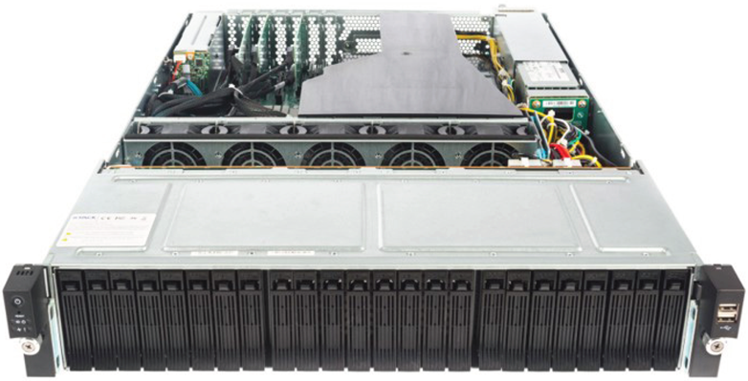

2. Hardware Check
검사항목 | 규격 조건 |  | 측정 결과 |  | 결과 | 판정
1. PCB 목시 검사 | 냉납, 미납, flex없을 것 |  | OK |  | OK | Pass
2. B/D 커넥터 상태 검사 | 파손없을 것. 냉납 미납 체크 |  | OK |  | OK | Pass
3. 케이블 상태 검사 | 장착성 체크, Terminal 연결상태 체크 |  | OK |  | OK | Pass
4. 케이스 외관 검사 | 파손 및 스크래치 검사 |  | OK |  | OK | Pass
5. 전원 체크 | POWER S/W 정상 동작 체크 |  | OK |  | OK | Pass
 | RESET S/W 정상 동작 체크 |  | OK |  | OK | Pass
 | POWER LED 상태 체크 |  | OK |  | OK | Pass
 | HDD LED 상태 체크 |  | OK |  | OK | Pass
6. 케이스 체결 상태 체크 | 정상적 체결 유무 체크 |  | OK |  | OK | Pass

3. Performance Check
검사항목 |  | 측정 결과 |  |  | 결과 | 판정
성능검사 | 1. CPU | 측정방법 : stress -c 15 |  |  | OK | Pass
 | 2. MEMORY | 측정방법 : stress -c 15 |  |  | OK | Pass
 | 3. NETWORK | 측정방법 : stress -c 15 |  |  | OK | Pass

4. Final Result
검사항목 | 규격 조건 |  | 측정 결과 |  | 결과 | 판정
13. 최종 검사 결과 |  |  | OK |  | OK | Pass

 |  |  | ㈜넷아스기술
 |  |  | Tel: 02-6965-7337
 |  |  | Fax: 02-6965-7336
 |  |  | Email: marketing@nettars.co.kr
 |  |  | support@nettars.co.kr

